Ejercicio 3
MEMBER NUM | MEMBER NAME | MEMBER ADDRESS | DINNER NUM | DINNER DATE | VENUE CODE | VENUE DESCRIPTION | FOOD CODE | FOOD DESCRIPTION
214 | Peter Wong | 325 Meadow Park | D0001 | 15-Mar-10 | B01 | Grand Ball Room | EN3 | Stuffed crab
214 | Peter Wong | 325 Meadow Park | D0001 | 15-Mar-10 | B01 | Grand Ball Room | DE8 | Chocolate mousse
235 | Mary Lee | 123 Rose Court | D0002 | 15-Mar-10 | B02 | Petit Ball Room | EN5 | Marinated steak
235 | Mary Lee | 123 Rose Court | D0002 | 15-Mar-10 | B02 | Petit Ball Room | DE8 | Chocolate mousse
250 | Peter Wong | 9 Nine Ave | D0003 | 20-Mar-10 | C01 | Café | SO1 | Pumpkin soup
250 | Peter Wong | 9 Nine Ave | D0003 | 20-Mar-10 | C01 | Café | EN5 | Marinated steak
250 | Peter Wong | 9 Nine Ave | D0003 | 20-Mar-10 | C01 | Café | DE2 | Apple pie
235 | Mary Lee | 123 Rose Court | D0003 | 20-Mar-10 | C01 | Café | SO1 | Pumpkin soup
235 | Mary Lee | 123 Rose Court | D0003 | 20-Mar-10 | C01 | Café | EN5 | Marinated steak
235 | Mary Lee | 123 Rose Court | D0003 | 20-Mar-10 | C01 | Café | DE2 | Apple pie
300 | Paul Lee | 123 Rose Court | D0004 | 20-Mar-10 | E10 | Petit Ball Room | SA2 | Apple pie

a. Si existen atributos multivaluados, por ejemplo, el miembro 214 en la cena D0001 pidió 2 comidas diferentes (EN3 y DE8).

b. Esquema relacional

Member_Dinner(MEMBER_NUM, DINNER_NUM, FOOD_CODE, MEMBER_NAME, MEMBER_ADDRESS, DINNER_DATE, VENUE_CODE, VENUE_DESCRIPTION, FOOD_DESCRIPTION)

La llave primaria está compuesta por MEMBER_NUM, DINNER_NUM Y FOOD_CODE, ya que un miembro puede asistir a una cena y consumir varios platos, pero solo puede asistir a una cena cada vez

c. Dependencias Funcionales

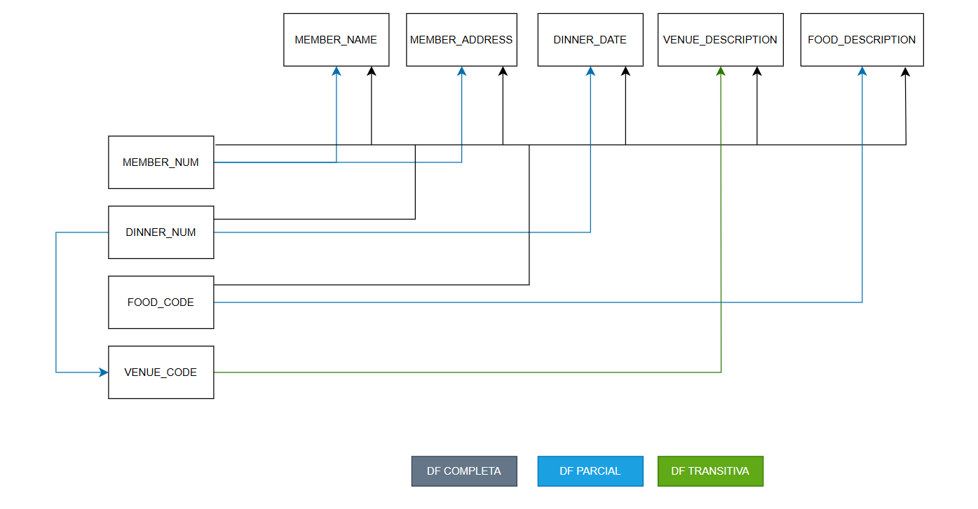
 |  |  |  |  |  |  |  |  | DF COMPLETAS: La combinación de MEMBER_NUM, DINNER_NUM, FOOD_CODE es necesaria para identificar una fila |  | Un atributo depende de la llave primaria en su totalidad y no de solo una parte de ella.

 |  |  |  |  |  |  |  |  | DF PARCIALES: MEMBER_NAME y MEMBER_ADDRESS dependen solo de MEMBER_NUM, DINNER_DATE depende solo de DINNER_NUM y FOOD_DESCRIPTION depende solo de FOOD_CODE |  |  | Un atributo depende de solo una parte de una llave primaria compuesta.

 |  |  |  |  |  |  |  |  | DF TRANSITIVA: DINNER_NUM determina VENUE_CODE, VENUE_CODE determina VENUE_DESCRIPTION. Esto significa que la descripción del salón depende de la cena a través del código del salón. |  |  | Un atributo no depende de la llave primaria, sino de otro atributo que no es llave.

 |  |  |  |  |  |  |  |  |  | Que VENUE_CODE dependa de DINNER_NUM significa que el lugar donde se realiza el evento está determinado exclusivamente por el número de la cena.

Ejercicio 4
VisitaNo | DiaVisita | PacNo | PacEdad | PacCiudad | ProvNo | ProvEspecialidad | Diagnostico
V10020 | 1/13/2019 | P1 | 35 | BOGOTA | D1 | INTERNISTA | INFECCIÓN DE OÍDO
V10020 | 1/13/2019 | P1 | 35 | BOGOTA | D2 | PRACTICANTE ENFERMERÍA | INFLUENZA
V93030 | 1/20/2021 | P3 | 17 | CALI | D2 | PRACTICANTE ENFERMERÍA | EMBARAZO
V82110 | 1/18/2019 | P2 | 60 | CUCUTA | D3 | CARDIÓLOGO | SOPLO CARDIACO

a)La tabla no se encuentra en ninguna forma normal, ya que existen grupos repetidos

b)Esquema relacional
VISITAS_MEDICAS(VisitaNo, DiaVisita, PacNo, PacEdad, PacCiudad, ProvNo, ProvEspecialidad, Diagnostico)
PK = (VisitaNo, ProvNo)
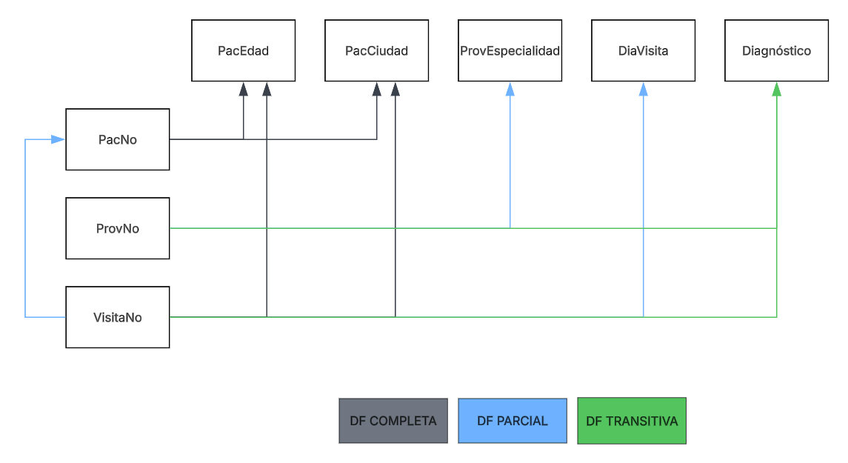

c)
1FN
VISITA |  |  |  |  |  | PROVEEDOR-VISITA
VisitaNo | DiaVisita | PacNo | PacEdad | PacCiudad |  | VisitaNo | ProvNo | ProvEspecialidad | Diagnostico
V10020 | 1/13/2019 | P1 | 35 | BOGOTA |  | V10020 | D1 | INTERNISTA | INFECCIÓN DE OÍDO
V93030 | 1/20/2021 | P3 | 17 | CALI |  | V10020 | D2 | PRACTICANTE ENFERMERÍA | INFLUENZA
V82110 | 1/18/2019 | P2 | 60 | CUCUTA |  | V93030 | D2 | PRACTICANTE ENFERMERÍA | EMBARAZO
 |  |  |  |  |  | V82110 | D3 | CARDIÓLOGO | SOPLO CARDIACO

2FN
VISITA |  |  |  |  |  | PROVEEDOR |  |  | PROVEEDOR-VISITA
VisitaNo | DiaVisita | PacNo | PacEdad | PacCiudad |  | ProvNo | ProvEspecialidad |  | VisitaNo | ProvNo | Diagnostico
V10020 | 1/13/2019 | P1 | 35 | BOGOTA |  | D1 | INTERNISTA |  | V10020 | D1 | INFECCIÓN DE OÍDO
V93030 | 1/20/2021 | P3 | 17 | CALI |  | D2 | PRACTICANTE ENFERMERÍA |  | V10020 | D2 | INFLUENZA
V82110 | 1/18/2019 | P2 | 60 | CUCUTA |  | D3 | CARDIÓLOGO |  | V93030 | D2 | EMBARAZO
 |  |  |  |  |  |  |  |  | V82110 | D3 | SOPLO CARDIACO

3FN
VISITA |  |  |  | PACIENTE |  |  |  | PROVEEDOR |  |  | PROVEEDOR-VISITA
VisitaNo | DiaVisita | PacNo |  | PacNo | PacEdad | PacCiudad |  | ProvNo | ProvEspecialidad |  | VisitaNo | ProvNo | Diagnostico
V10020 | 1/13/2019 | P1 |  | P1 | 35 | BOGOTA |  | D1 | INTERNISTA |  | V10020 | D1 | INFECCIÓN DE OÍDO
V93030 | 1/20/2021 | P3 |  | P3 | 17 | CALI |  | D2 | PRACTICANTE ENFERMERÍA |  | V10020 | D2 | INFLUENZA
V82110 | 1/18/2019 | P2 |  | P2 | 60 | CUCUTA |  | D3 | CARDIÓLOGO |  | V93030 | D2 | EMBARAZO
 |  |  |  |  |  |  |  |  |  |  | V82110 | D3 | SOPLO CARDIACO

Ejercicio 5
Tabla "Rentals" PK: (RentalID, Titulo) | RentalID | Title | CustomerID | MailedOutDate | Director | MovieCategory | Price
 | 1 | Die Hard | 1001 | 2010-03-03 | John McTiernan | Old | $ 4.25
 | 1 | The last man standing | 1001 | 2010-03-03 | Walter Hill | Old | $ 4.25
 | 1 | Wedding Crashers | 1001 | 2010-03-03 | David Dobkin | New | $ 5.50
 | 2 | Dodgeball | 1002 | 2010-04-03 | Rawson Marshall Thuber | New | $ 5.50
 | 2 | Die Hard | 1002 | 2010-04-03 | John McTiernan | Old | $ 4.25
 | 3 | As good as it gets | 1003 | 2011-07-01 | James Brooks | Old | $ 4.25
 | 4 | Forest Gump | 1001 | 2011-07-01 | Robert Zemeckis | Old | $ 4.25

A) i. RentalID -> CustomerID RTA: Es Verdadero, debido a que para cada valor del atributo RentalID, no hay un valor fijo para el atributo CustomerID. Por ejemplo: cuando RentalID tiene el valor "1", customerID siempre debería de tener un valor fijo de "1001", y en el caso del valor "4", también se tiene un valor de "1001". ii. RentalID -> CustomerID RTA: Teniendo en cuenta el literal i, se tiene el mismo enunciado, por lo tanto es Verdadero iii. Director --> Title RTA: Es Verdadero, a pesar de que director no sea una llave de ningún tipo, se cumple que todo valor de Title, está asociado a un único valor de Director Ejemplo: El único director que se repite es "John McTiernan", y para cada aparición de este valor en las tuplas, el atributo Title siempre tiene el valor "Die Hard"

B)

Rentals(RentalID, Title, CustomerID, MailedOutDate, Director, MovieCategory, Price)

C) (RentalID, Title) -> CustomerID, MailedOutDate, Director, MovieCategorym, Price MovieCategory -> Price Title -> Director, MovieCategory RentalID -> CustomerID, MailedOutDate

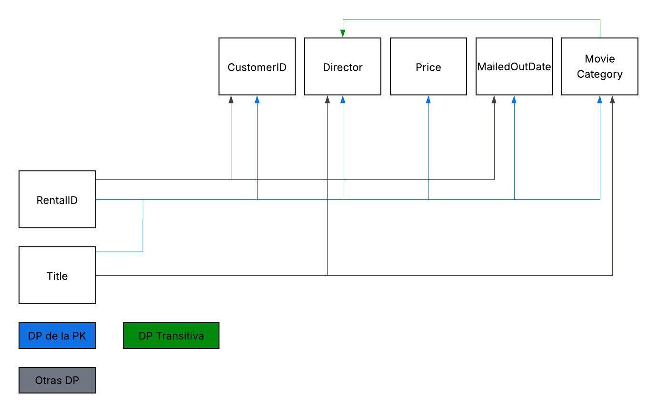
D)

E)
1FN: Ya esá en 1FN

2FN

 | Title | Director | MovieCategory | Price |  | RentalID | Title | RentalID | CustomerID | MailedOutDate
 | Die Hard | John McTiernan | Old | $ 4.25 |  | 1 | Die Hard | 1 | 1001 | 2010-04-03
 | The last man standing | Walter Hill | Old | $ 4.25 |  | 1 | The last man standing | 2 | 1002 | 2010-03-03
 | Wedding Crashers | David Dobkin | New | $ 5.50 |  | 1 | Wedding Crashers | 3 | 1003 | 2011-07-01
 | Dodgeball | Rawson Marshall Thuber | New | $ 5.50 |  | 2 | Dodgeball | 4 | 1001 | 2011-07-01
 | As good as it gets | James Brooks | Old | $ 4.25 |  | 2 | Die Hard
 | Forest Gump | Robert Zemeckis | Old | $ 4.25 |  | 3 | As good as it gets
 |  |  |  |  |  | 4 | Forest Gump

3FN
 |  |  | esta es foranea
 | Title | Director | MovieCategory |  | MovieCategory | Price
 | Die Hard | John McTiernan | Old |  | Old | $ 4.25
 | The last man standing | Walter Hill | Old |  | New | $ 5.50
 | Wedding Crashers | David Dobkin | New
 | Dodgeball | Rawson Marshall Thuber | New
 | As good as it gets | James Brooks | Old
 | Forest Gump | Robert Zemeckis | Old

 | RentalID | Title |  | RentalID | CustomerID | MailedOutDate
 | 1 | Die Hard |  | 1 | 1001 | 2010-04-03
 | 1 | The last man standing |  | 2 | 1002 | 2010-03-03
 | 1 | Wedding Crashers |  | 3 | 1003 | 2011-07-01
 | 2 | Dodgeball |  | 4 | 1001 | 2011-07-01
 | 2 | Die Hard
 | 3 | As good as it gets
 | 4 | Forest Gump

F) Con las DFs identificadas, todas las tablas resultantes de usar 3FN ya cumplen BCNF, porque en cada DF el determinante es una superllave . Por lo tanto, la descomposición no cambiaría. En caso de que en alguna de las DF identificadas, el determinante no fuera una PK, se aplicaría BCNF y la descomposición cambiaría

